Sheet2
 |  | =OLED Fab |  |  |  |  |  |  |  |  | =Module
standard | Processing Carrier Glass | PI Substrate | LTPS TFT Array Pattering | FMM Pixel Patterning | Cathode Patterning | Thin Film Encapsulation | Y-OCTA Patterning | LLO (Laser Lift Off) | → | Laser Cutting | Polarizer Lamination | Driver IC (COF, COP) | Deco Film Lamination | Display Form (Shape) Cutting (Pr* Cut) | Cover Lens Lamination
Samsung Display | Processing Carrier Glass | PI Substrate | LTPS TFT Array Pattering | FMM Pixel Patterning | Cathode Patterning | Thin Film Encapsulation | Y-OCTA Patterning | LLO (Laser Lift Off) | Laser Cutting (Rough Cut) | Polarizer Lamination | Display Form Cutting | Driver IC (COF, COP) | Deco Film Lamination | Cleaning | Cover Lens Lamination
BOE | Processing Carrier Glass | PI Substrate | LTPS TFT Array Pattering | FMM Pixel Patterning | Cathode Patterning | Thin Film Encapsulation | Y-OCTA Patterning | LLO (Laser Lift Off) | Laser Cutting (Rough Cut) | Cleaning | Polarizer Lamination | Driver IC (COF, COP) | Deco Film Lamination | Display Form (Shape) Cutting | Cover Lens Lamination
Visionox (V2 Bazhou) | Processing Carrier Glass | PI Substrate | LTPS TFT Array Pattering | FMM Pixel Patterning | Cathode Patterning | Thin Film Encapsulation | Y-OCTA Patterning | LLO (Laser Lift Off) | Laser Cutting (Rough Cut) | Cleaning | Polarizer Lamination | Driver IC (COF, COP) | Deco Film Lamination | Display Form (Shape) Cutting | Cover Lens Lamination
Visionox (V1 Kunshan) | Processing Carrier Glass | PI Substrate | LTPS TFT Array Pattering | FMM Pixel Patterning | Cathode Patterning | Thin Film Encapsulation | Y-OCTA Patterning | LLO (Laser Lift Off) | Laser Cutting (Rough Cut) | Cleaning | Polarizer Lamination | Driver IC (COF, COP) | Deco Film Lamination | Display Form (Shape) Cutting | Cover Lens Lamination
Tianma (Wuhan) | Processing Carrier Glass | PI Substrate | LTPS TFT Array Pattering | FMM Pixel Patterning | Cathode Patterning | Thin Film Encapsulation | Y-OCTA Patterning | LLO (Laser Lift Off) | Laser Cutting (Rough Cut) | Cleaning | Polarizer Lamination | Driver IC (COF, COP) | Deco Film Lamination | Display Form (Shape) Cutting | Cover Lens Lamination

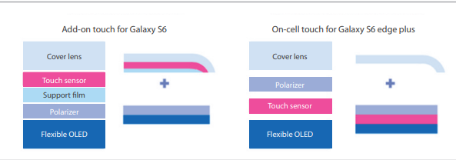

TSP电极使用金属网，一般是银或铜。与传统TSP的ITO电极相比，具有更低的电阻，同时不会因为弯曲而导致电阻增加，成本也比ITO低50%
LG Display | TOC Touch On Cell
LGD Driver IC独家供应商 Silicon Works

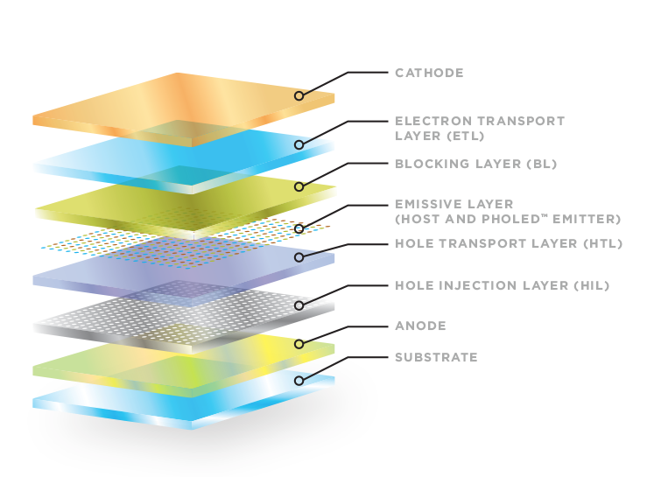

Organic Light Emitting Diodes (OLEDs) - Universal Display Corporation

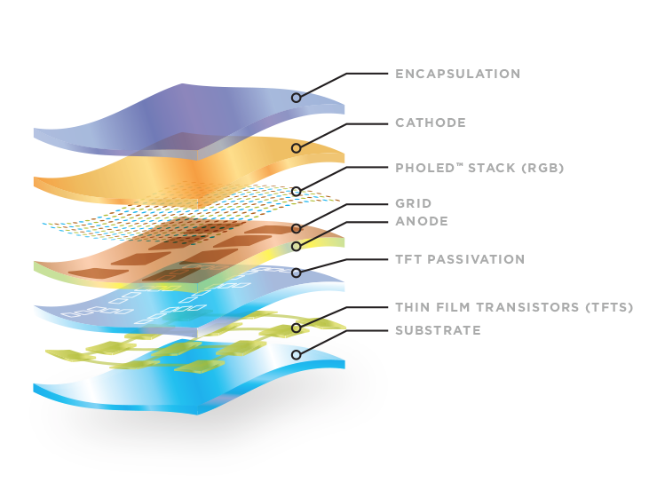

Flexible OLEDs (FOLEDs) - Universal Display Corporation

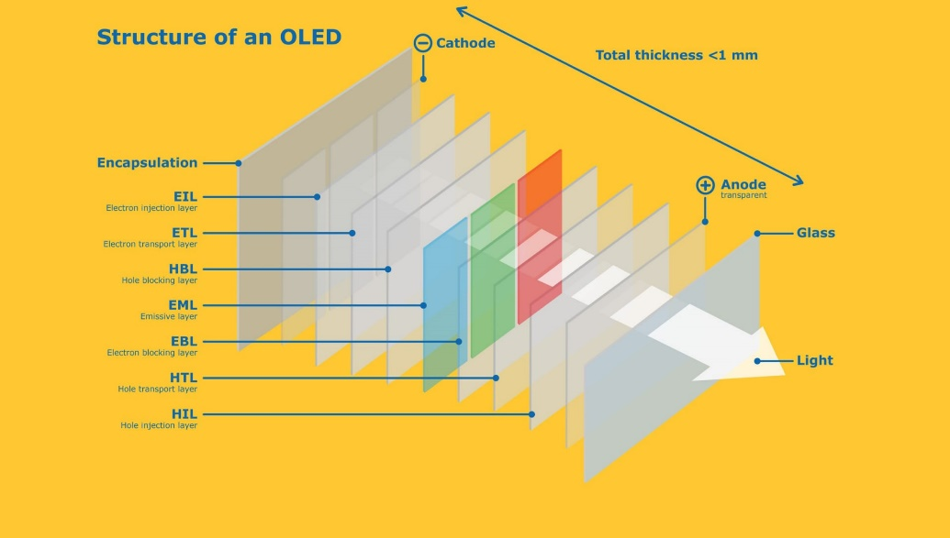

OLED technology for displays (merckgroup.com)

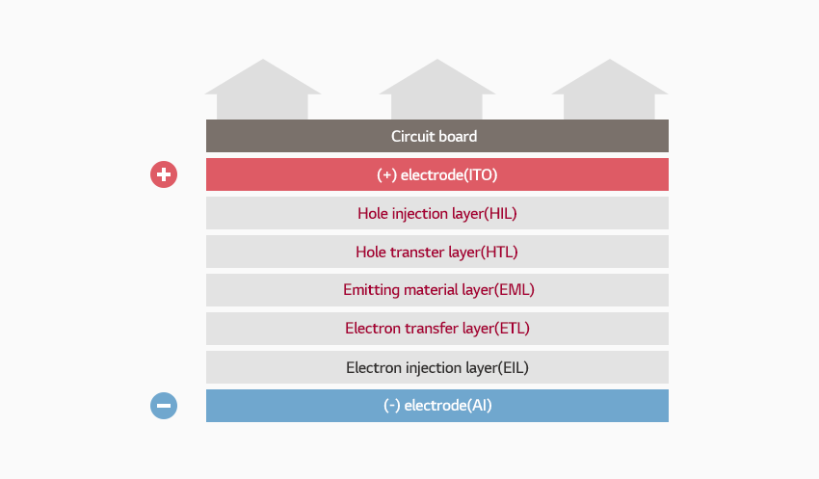

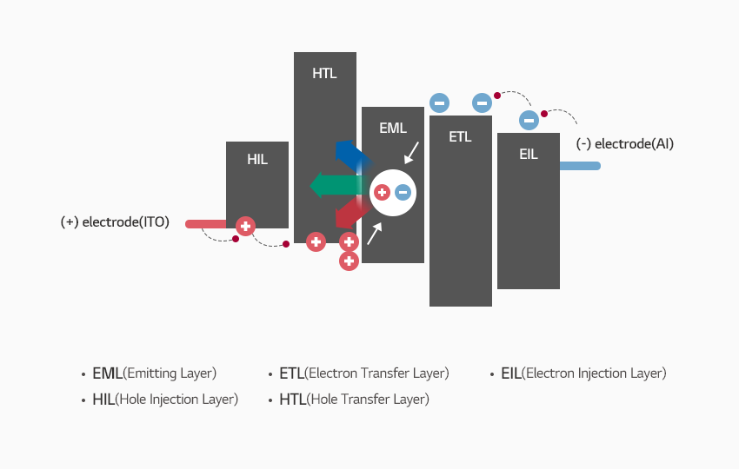

OLED材料 ｜ LG化学 (lgchem.com)

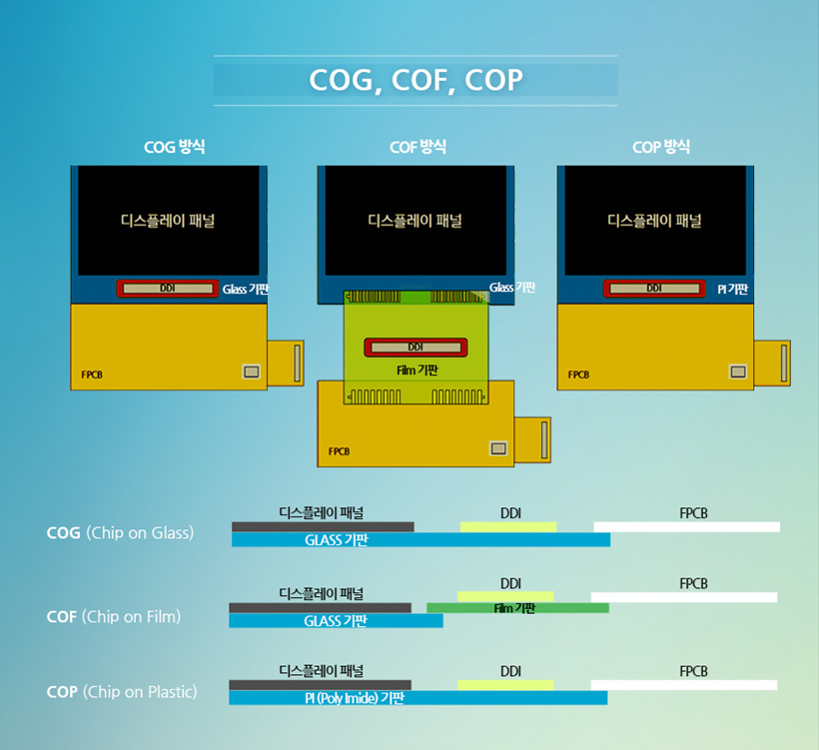

[了解显示术语] 第 53 篇：COG、COF、COP |三星显示新闻室 (samsungdisplay.com)

[디스플레이 톺아보기] ⑧ LTPS(저온폴리실리콘) 제조 공정 Part.2 | 삼성디스플레이 뉴스룸 (samsungdisplay.com)

[디스플레이 톺아보기] ⑩ OLED 제조 공정 – 증착(Evaporation) Part.2 | 삼성디스플레이 뉴스룸 (samsungdisplay.com)

Sheet3
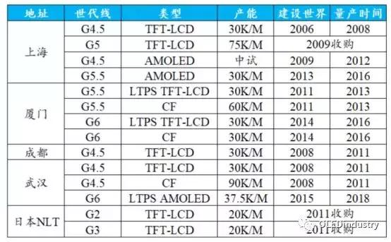
 | 武汉天马G6 | 厦门天马G6 | 成都BOE G6 | 绵阳BOE G6 | 武汉华星光电G6 | 固安维信诺G6 | 三星 | 昆山维信诺G5.5 | 广州LGD G8.5 | 鄂尔多斯BOE G5.5 | 上海和辉 G6 | 昆山和辉G5.5
等离子体增强化学气相沉积及相关设备及零部件 | Applied Materials
蒸镀设备 | Canon Tokki キヤノントッキ株式会社 |  | Canon Tokki キヤノントッキ株式会社 | Canon Tokki キヤノントッキ株式会社 | Canon Tokki キヤノントッキ株式会社 | Canon Tokki キヤノントッキ株式会社 | Canon Tokki キヤノントッキ株式会社 | SFA 에스에프에이 | YAS (Your Artistic Solution) | SNU | ULVAC | SNU
 |  |  |  |  | ULVAC
ELA 엑시머 레이저 어닐링 |  | AP System AP 시스뎀
LLO 레이저 리프트 오프 |  | AP System AP 시스뎀
HDC (High-Density Cleaner) 高密度清洗机 고집적 세정장비 |  | DMS 韩商电美世设备有限公司 (주)디엠에스
沉积前清洗设备 증착 전 세정장비 |  | DMS 韩商电美世设备有限公司 (주)디엠에스
湿法刻蚀设备 습식 식각장비 |  | DMS 韩商电美世设备有限公司 (주)디엠에스
Inline AOI 인라인 AOI(검사장비) |  | HB Technology
OLED Mask AOI OLED 마스크 AOI(검사장비) |  | HB Technology
热加工 |  | Viatron
薄膜测量设备 |  | K-Mac
FMM张网机 |  | Hims
TFE自动处理系统 TFE(박막봉지)자동 핸들링 시스뎀 |  | LG电子 LG전자
玻璃真空传送系统 글래스 진공 이송 시스뎀 |  | LG电子 LG전자
（沉积）烤箱 |  | 韩华
（沉积）预处理设备 |  | 韩华
OLED Mask 清洗设备 |  | DeviceENG (주)디바이스이엔지
OLED TFE AOI |  | DIT Technology 디아이티
OLED EVA AOI OLED 증착 검사장비 |  | DIT Technology 디아이티
TFE离线AOI TFE 오프라일 AOI |  | DIT Technology 디아이티
IJP AOI 잉크젯 프린팅 AOI |  | DIT Technology 디아이티

